დანართი N1
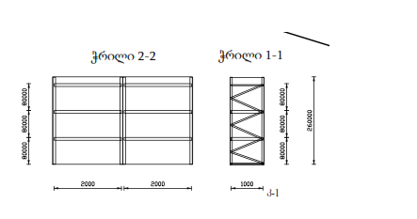
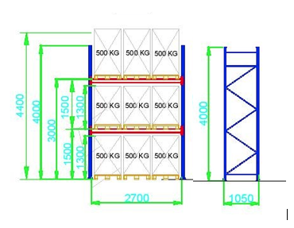
N | ობიექტი | დასახელება | აღწერა | ზომები (სიმაღლე, სიგრძე, სიგანე) | რაოდ (ცალი) | ერთ ფასი ლარი დღგ-ს ჩთ | სულ ფასი ლარი დღგ-ს ჩთ | მწარმოებელი ქვეყანა | შემოთავაზების სპეციფიკაცია | მოწოდების ვადა | საგარანტიო პერიოდი
1 | ვაკე-საბურთალოს საოპერაციო ცენტრი (დანართი N2) | სასაწყობო სტელაჟი | 3 ცალი რეგულირებადი მყარი თაროთი. თითო თაროს ტვირთამწეობა 500 კგ | 260*200*100 სმ | 14 |  | 0
 |  | სამონტაჟო მომსახურება |  |  | 1 |  | 0
2 | ისანი-სამგორის საოპერაციო ცენტრი (დანართი N3) | სასაწყობო სტელაჟი | 3 ცალი რეგულირებადი მყარი თაროთი. თითო თაროს ტვირთამწეობა 200 კგ. სასაწყობო ოთახი | 260*200*100 სმ | 6 |  | 0
 |  | სასაწყობო სტელაჟი | 3 ცალი რეგულირებადი მყარი თაროთი. თითო თაროს ტვირთამწეობა 500 კგ. ფარდული | 260*200*100 სმ | 9 |  | 0
 |  | სამონტაჟო მომსახურება |  |  | 1 |  | 0
3 | საავარიო საწყობი (დანართი N4) | ევრო პალეტების სტელაჟი | 2 რეგულირებადი დანაყოფით, 3 ცალი ევროპალეტის თავსებადობით, თითოს ტვირთამწეობა 500 კგ. სულ გრძივი 80.55 გ/მ. | 400*270*105 სმ | 32 |  | 0
 |  | სამონტაჟო მომსახურება |  |  | 1 |  | 0
 |  |  |  |  |  |  | 0

 | ნახაზი 1 და 2 პოზიციისათვის |  | ნახაზი 3 პოზიციისათვის

